상품제안서
첫사랑 2인수저 블랙 케이스 세트 | 상품코드: F27916

 |  |  |  |  |  |  | 02-412-0044 | www.easy1.co.kr
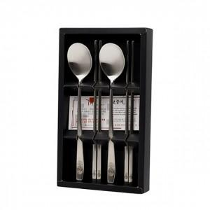

【상세/제작정보】

【인쇄/포장옵션】 | 레이저 / 쇼핑백

【공급단가】 | 수량 | 65~ | 195~ | 390~ | 585~ | 780~
*VAT별도 | 단가 | 10,450원 | 10,280원 | 10,030원 | 9,780원 | 9,610원

【상품 URL】 | https://easy1.co.kr:443/src/goods_detail.php?gdno=27916

